Blad1
 | Nachtkoppel 17-07-2026
 | Stuwkanaal Driel

Plaats | Vak A
 | Plaats | Naam | Gewicht | Uitslag
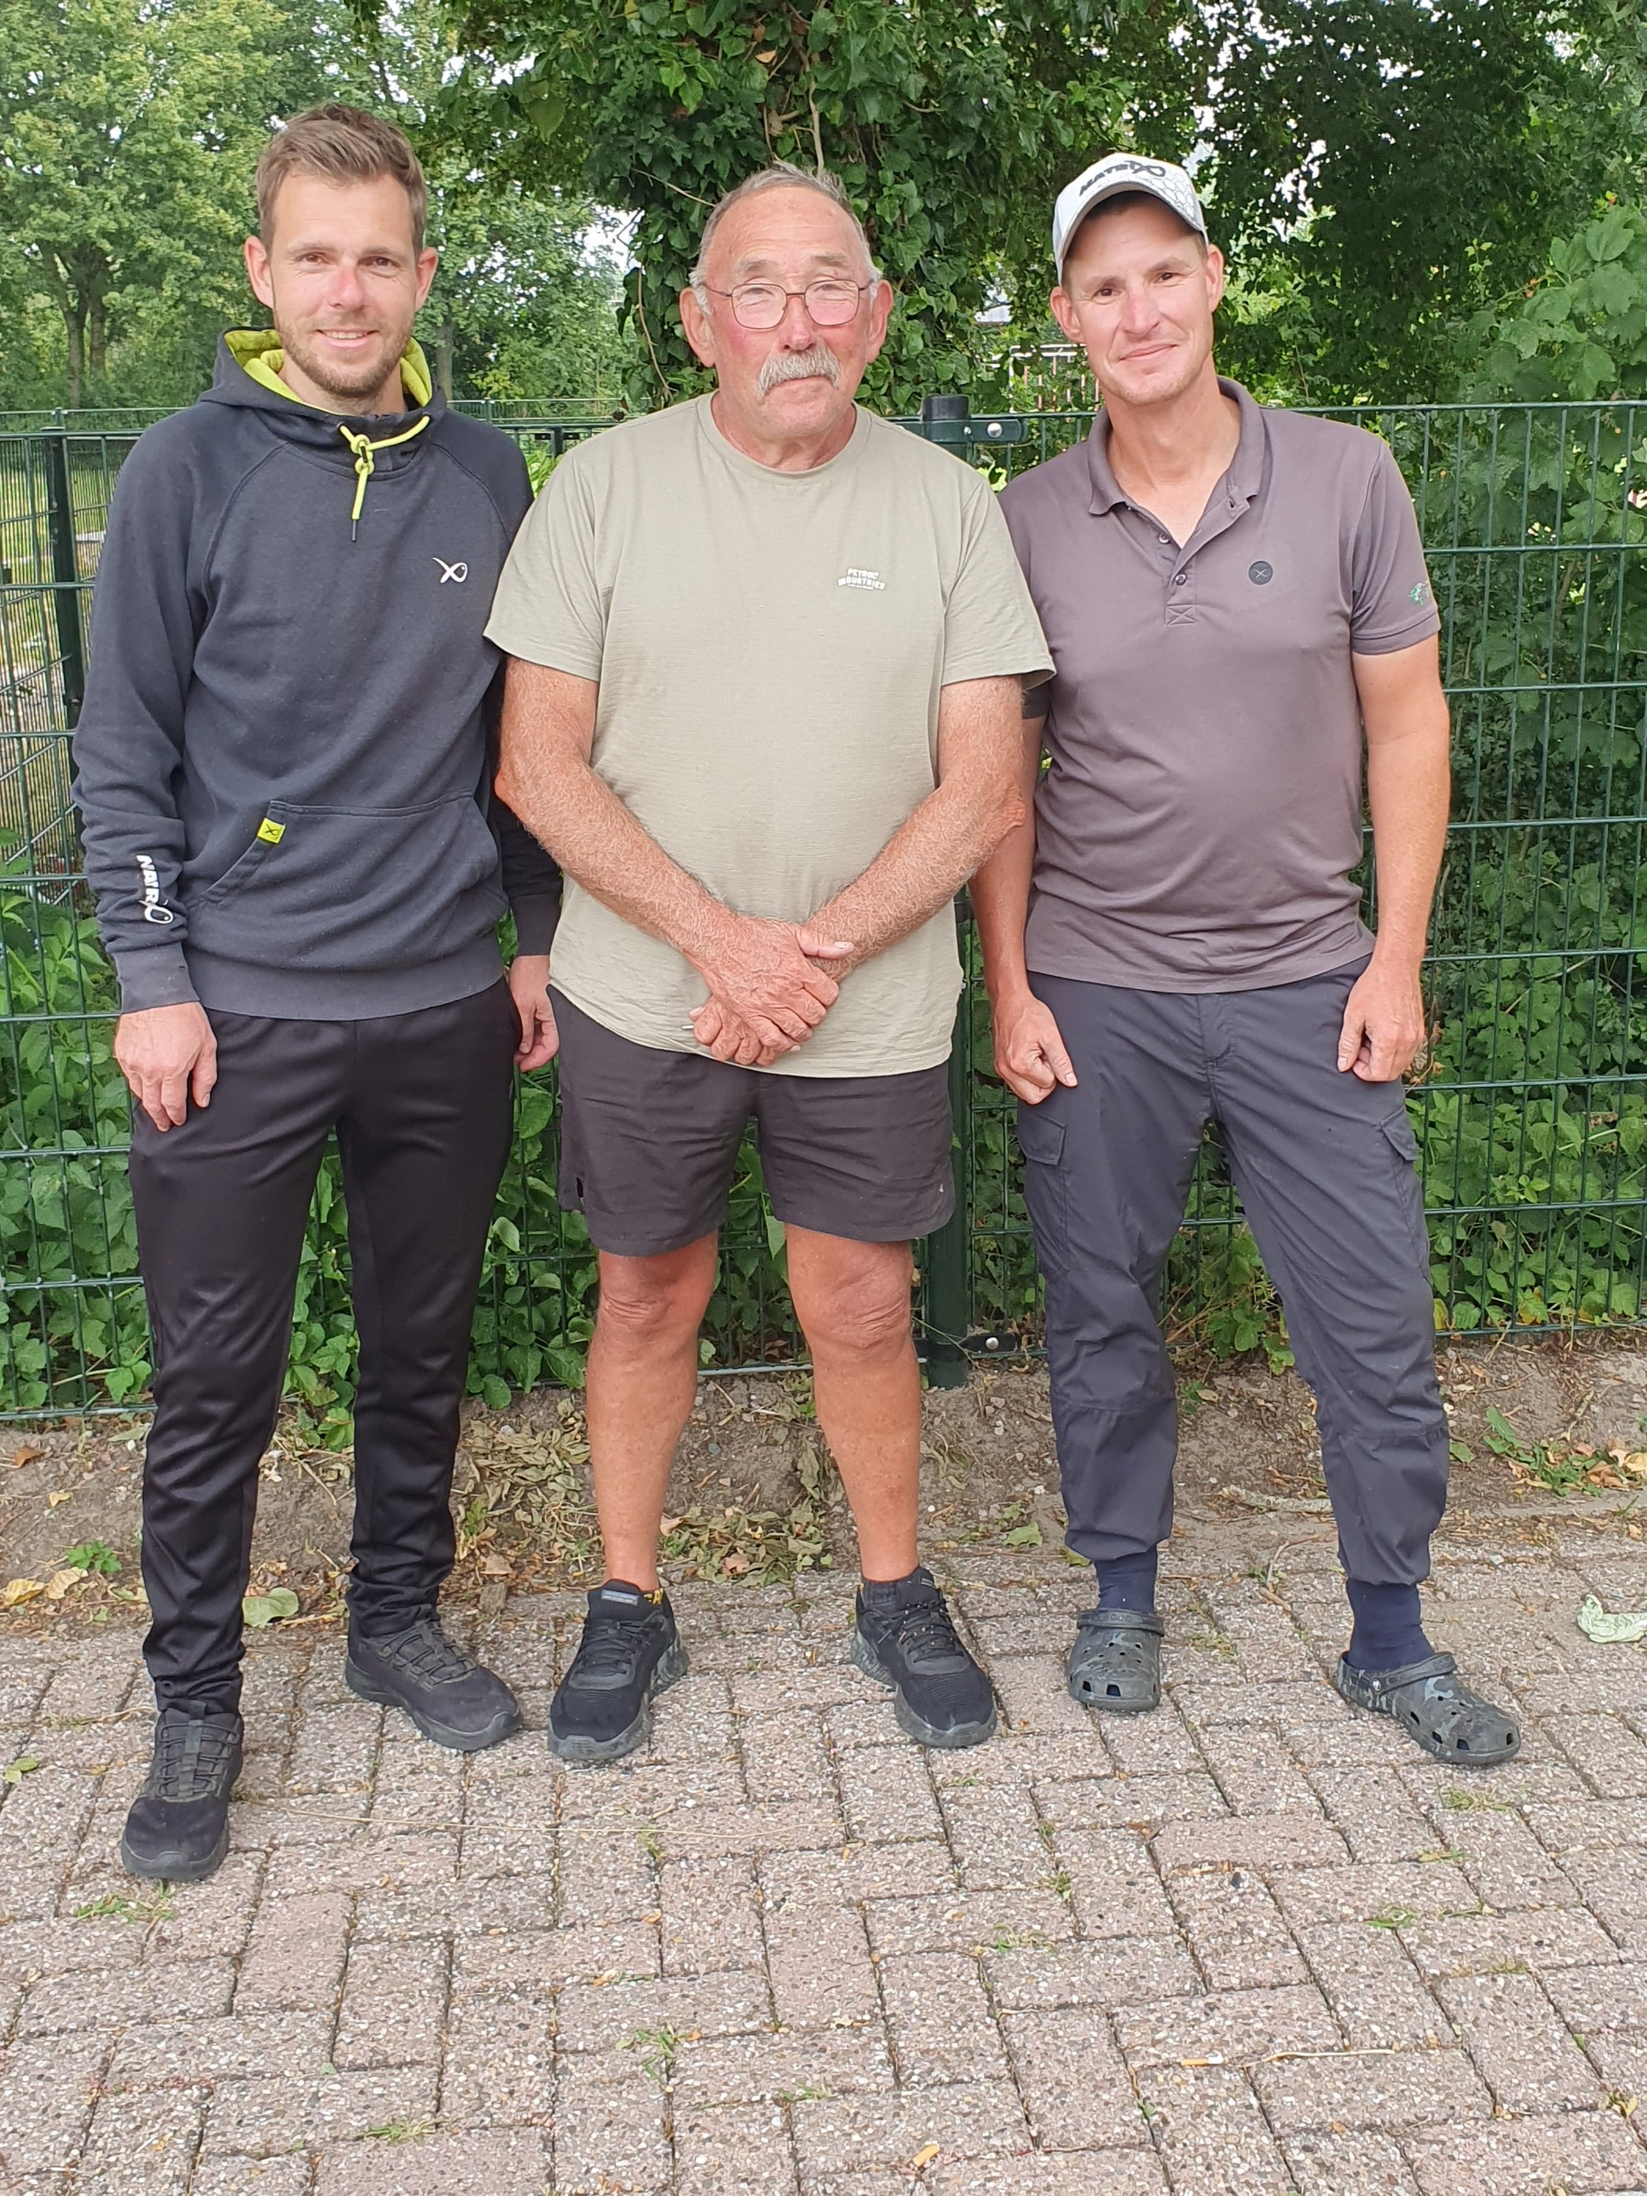
1 | F.Hackers |  | 89.100 | 1
 | G.de Jong

2 | T.Peters |  | 68.380 | 2
 | M.Albouts

3 | D.v.d.Kolk |  | 39.860 | 3
 | H. de Jong

4 | T. Bouwmeestr |  | 21.260 | 4
 | J. van Rooyen

 | Vak B
5 | C.v.Vosselen |  | 97.120 | 1
 | R.Derksen

8 | G.Bakker |  | 59.180 | 2
 | N. Gzonouwe

6 | H.Lourensen |  | 41.100 | 3
 | H.Lourensen

7 | E.v.Werven |  | 36.340 | 4
 | R.Joosten
 | Alle winnaars gefeliciteerd.
 | Mark en Dick bedankt voor de organisatie.
 | Ria bedankt voor de catering. |  |  |  | R. Derksen | F. Hackers | C. van Vosselen

